Esfuerzo Acumulado HH
Esfuerzo Acumulado(HH)
Días | Esfuerzo Estimado Acumulado(HH) | Esfuerzo Real Acumulado(HH)
Día 28 | 104 | 112
Día 27 | 100 | 107
Día 26 | 100 | 107
Día 25 | 96 | 103
Día 24 | 92 | 101
Día 23 | 90 | 98
Día 22 | 86 | 93
Día 21 | 84 | 91
Día 20 | 84 | 91
Día 19 | 81 | 86
Día 18 | 81 | 86
Día 17 | 79 | 85
Día 16 | 79 | 85
Día 15 | 73 | 81
Día 14 | 67 | 74
Día 13 | 64 | 72
Día 12 | 60 | 70
Día 11 | 58 | 69
Día 10 | 56 | 68
Día 9 | 47 | 58
Día 8 | 40 | 49
Día 7 | 32 | 42
Día 6 | 25 | 34
Día 5 | 19 | 27
Día 4 | 16 | 21
Día 3 | 11 | 18
Día 2 | 7 | 11
Día 1 | 2 | 4

Tareas Pendientes
Fechas | Tareas pendientes
17/05/2025 | 60
18/05/2025 | 58
19/05/2025 | 54
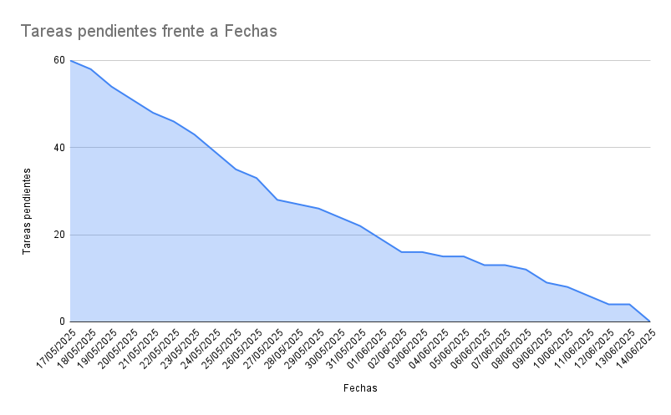
20/05/2025 | 51
21/05/2025 | 48
22/05/2025 | 46
23/05/2025 | 43
24/05/2025 | 39
25/05/2025 | 35
26/05/2025 | 33
27/05/2025 | 28
28/05/2025 | 27
29/05/2025 | 26
30/05/2025 | 24
31/05/2025 | 22
01/06/2025 | 19
02/06/2025 | 16
03/06/2025 | 16
04/06/2025 | 15
05/06/2025 | 15
06/06/2025 | 13
07/06/2025 | 13
08/06/2025 | 12
09/06/2025 | 9
10/06/2025 | 8
11/06/2025 | 6
12/06/2025 | 4
13/06/2025 | 4
14/06/2025 | 0

